行政事業レビューシート
 |  |  |  |  |  |  |  |  |  |  |  |  |  |  |  |  |  |  |  |  |  | 事業番号 |  |  |  |  |  |  | 0246
平成２９年度行政事業レビューシート |  |  |  |  |  |  |  |  |  |  |  |  |  |  |  |  |  |  |  |  | （ | 環境省 |  |  |  |  |  |  |  |  |  | ）
事業名 |  |  |  |  | 自然公園施設災害復旧事業費 |  |  |  |  |  |  |  |  | 担当部局庁 |  |  |  | 自然環境局 |  |  |  |  |  |  |  |  | 作成責任者
事業開始年度 |  |  |  |  | 平成２８年度 |  |  |  | 事業終了 （予定）年度 |  |  | 終了予定なし |  | 担当課室 |  |  |  | 自然環境整備課 |  |  |  |  |  |  |  |  | 課長 木村 英雄
会計区分 |  |  |  |  | 一般会計
根拠法令 （具体的な 条項も記載） |  |  |  |  | - |  |  |  |  |  |  |  |  | 関係する計画、通知等 |  |  |  | -
主要政策・施策 |  |  |  |  | - |  |  |  |  |  |  |  |  | 主要経費 |  |  |  | 公共事業
事業の目的 （目指す姿を簡潔に。3行程度以内） |  |  |  |  | 平成28年に発生した熊本地震により阿蘇くじゅう国立公園の利用施設に甚大な被害があったため、それらの公園施設の早期復旧により震災からの復興を図るもの。
事業概要 （5行程度以内。別添可） |  |  |  |  | ①自然災害により被害を受けた国立公園等施設の災害復旧事業。 ②地方公共団体が行う、自然災害により被害を受けた国立公園等施設の災害復旧事業に関する費用の一部を補助するもの。 直轄事業 補助事業（補助率：8/10）
実施方法 |  |  |  |  | 委託・請負、補助
予算額・ 執行額 （単位:百万円） |  |  |  |  |  |  |  |  |  | 26年度 |  |  | 27年度 |  |  |  | 28年度 |  |  |  |  |  | 29年度 |  |  |  |  | 30年度要求
 |  |  |  |  | 予算の状況 | 当初予算 |  |  |  | - |  |  | - |  |  |  | - |  |  |  |  |  | 0 |  |  |  |  | 10
 |  |  |  |  |  | 補正予算 |  |  |  | - |  |  | - |  |  |  | 817 |  |  |  |  |  | -
 |  |  |  |  |  | 前年度から繰越し |  |  |  | - |  |  | - |  |  |  | - |  |  |  |  |  | 637 |  |  |  |  | -
 |  |  |  |  |  | 翌年度へ繰越し |  |  |  | - |  |  | - |  |  |  | ▲ 637 |  |  |  |  |  | -
 |  |  |  |  |  | 予備費等 |  |  |  | - |  |  | - |  |  |  | - |  |  |  |  |  | -
 |  |  |  |  |  | 計 |  |  |  | 0 |  |  | 0 |  |  |  | 180 |  |  |  |  |  | 637 |  |  |  |  | 10
 |  |  |  |  | 執行額 |  |  |  |  | 0 |  |  | 0 |  |  |  | 0
 |  |  |  |  | 執行率（％） |  |  |  |  | - |  |  | - |  |  |  | 0%
 |  |  |  |  | 当初予算＋補正予算に対する執行額の割合（％） |  |  |  |  | - |  |  | - |  |  |  | -
平成29・30年度 予算内訳 （単位：百万円） |  |  |  |  | 歳出予算目 |  |  |  |  | 29年度当初予算 |  |  | 30年度要求 |  |  |  | 主な増減理由
 |  |  |  |  | 自然公園等施設災害復旧費 |  |  |  |  | - |  |  | 5 |  |  |  | 近年、増加する自然災害による自然公園の被災に対応するため
 |  |  |  |  | 自然公園等施設災害復旧事業費補助 |  |  |  |  | - |  |  | 5
 |  |  |  |  |  |  |  |  |  | - |  |  | -
 |  |  |  |  |  |  |  |  |  | - |  |  | -
 |  |  |  |  |  |  |  |  |  | - |  |  | -
 |  |  |  |  | 計 |  |  |  |  | 0 |  |  | 10

定量的な成果目標の設定が困難な場合 | 定量的な目標が設定できない理由及び定性的な成果目標 |  |  |  | 定量的な目標が設定できない理由 |  |  |  |  |  |  |  |  |  | 定性的な成果目標と26～28年度の達成状況・実績

 |  |  |  |  | 災害の発生はあらかじめ予見できないため、定量的な成果目標の設定は困難である。 |  |  |  |  |  |  |  |  |  | 災害により被害を受けた施設を復旧させ、公園施設の利用再開を図る。 現状は復旧施設数０だが、災害発生現場に則した工法等の検討を実施しており、災害により被害を受けた施設の復旧に適切に対応している。

 | 事業の妥当性を検証するための代替的な達成目標及び実績 |  |  |  | 代替目標 |  |  |  |  | 代替指標 |  |  |  |  | 単位 |  |  | 26年度 |  |  | 27年度 |  |  |  | 28年度 |  | 中間目標 |  |  | 目標最終年度
 |  |  |  |  |  |  |  |  |  |  |  |  |  |  |  |  |  |  |  |  |  |  |  |  |  |  | - |  | 年度 | 29 | 年度
 |  |  |  |  | すべての被災施設の復旧を完了する |  |  |  |  | 事業実施施設数 |  |  |  | 実績 | 施設数 |  |  | - |  |  | - |  |  |  | 0 |  | - |  |  | -
 |  |  |  |  |  |  |  |  |  |  |  |  |  | 目標値 | 施設数 |  |  | - |  |  | - |  |  |  | 7 |  | - |  |  | 7
 |  |  |  |  |  |  |  |  |  |  |  |  |  | 達成度 | ％ |  |  | - |  |  | - |  |  |  | 0 |  | - |  |  | -
活動指標及び 活動実績 （アウトプット） |  |  |  |  | 活動指標 |  |  |  |  |  |  |  |  |  | 単位 |  |  | 26年度 |  |  | 27年度 |  |  |  | 28年度 |  | 29年度 活動見込 |  |  | 30年度 活動見込
 |  |  |  |  | 事業実施施設数 |  |  |  |  |  |  |  |  | 活動実績 | 施設数 |  |  | - |  |  | - |  |  |  | 0 |  | - |  |  | -
 |  |  |  |  |  |  |  |  |  |  |  |  |  | 当初見込み | 施設数 |  |  | - |  |  | - |  |  |  | 7 |  | 7 |  |  | -
単位当たり コスト |  |  |  |  | 算出根拠 |  |  |  |  |  |  |  |  |  | 単位 |  |  | 26年度 |  |  | 27年度 |  |  |  | 28年度 |  | 29年度活動見込
 |  |  |  |  | 単位当たりコスト=X/Y X：執行額、Y：成果実績 |  |  |  |  |  |  |  |  | 単位当たり コスト | 千円 |  |  | - |  |  | - |  |  |  | - |  | 91,000
 |  |  |  |  |  |  |  |  |  |  |  |  |  | 計算式 | 千円/施設 |  |  | - |  |  | - |  |  |  | - |  | 637,000/7
政策評価、経済・財政再生アクション・プログラムとの関係 |  | 政策評価 | 政策 |  | -
 |  |  | 施策 |  | 5 生物多様性の保全と自然との共生の推進
 |  |  | 測定指標 |  | 定量的指標 |  |  |  |  |  |  |  |  |  | 単位 |  |  | 26年度 |  |  | 27年度 |  |  |  | 28年度 |  | 中間目標 |  |  | 目標年度
 |  |  |  |  |  |  |  |  |  |  |  |  |  |  |  |  |  |  |  |  |  |  |  |  |  |  | - |  | 年度 | - | 年度
 |  |  |  |  | - |  |  |  |  |  |  |  |  | 実績値 | - |  |  | - |  |  | - |  |  |  | - |  | - |  |  | -
 |  |  |  |  |  |  |  |  |  |  |  |  |  | 目標値 | - |  |  | - |  |  | - |  |  |  | - |  | - |  |  | -

 |  |  | 本事業の成果と上位施策・測定指標との関係
 |  |  | 早期復旧等を迅速に行うことで、風評被害や利用者減少を最小限に抑え、地域における復興に貢献する。

事業所管部局による点検・改善
 |  | 項 目 |  |  |  |  |  |  |  |  |  |  |  |  |  |  | 評 価 |  | 評価に関する説明
国費投入の必要性 |  | 事業の目的は国民や社会のニーズを的確に反映しているか。 |  |  |  |  |  |  |  |  |  |  |  |  |  |  | ○ |  | 災害により被災した国立公園施設の迅速かつ適切な復旧に資するため、社会のニーズは反映されている。
 |  | 地方自治体、民間等に委ねることができない事業なのか。 |  |  |  |  |  |  |  |  |  |  |  |  |  |  | ○ |  | 災害により発生した国立公園施設の迅速かつ適切な復旧に資するため、国が実施すべき事業である。
 |  | 政策目的の達成手段として必要かつ適切な事業か。政策体系の中で優先度の高い事業か。 |  |  |  |  |  |  |  |  |  |  |  |  |  |  | ○ |  | 災害により発生した国立公園施設の迅速かつ適切な復旧に資するため、優先度は極めて高い。
事業の効率性 |  | 競争性が確保されているなど支出先の選定は妥当か。 |  |  |  |  |  |  |  |  |  |  |  |  |  |  | ‐ |  | -
 |  |  | 一般競争契約、指名競争契約又は随意契約（企画競争）による支出のうち、一者応札又は一者応募となったものはないか。 |  |  |  |  |  |  |  |  |  |  |  |  |  | 無
 |  |  | 競争性のない随意契約となったものはないか。 |  |  |  |  |  |  |  |  |  |  |  |  |  | 無
 |  | 受益者との負担関係は妥当であるか。 |  |  |  |  |  |  |  |  |  |  |  |  |  |  | ‐ |  | -
 |  | 単位当たりコスト等の水準は妥当か。 |  |  |  |  |  |  |  |  |  |  |  |  |  |  | ‐ |  | -
 |  | 資金の流れの中間段階での支出は合理的なものとなっているか。 |  |  |  |  |  |  |  |  |  |  |  |  |  |  | ‐ |  | -
 |  | 費目・使途が事業目的に即し真に必要なものに限定されているか。 |  |  |  |  |  |  |  |  |  |  |  |  |  |  | ‐ |  | -
 |  | 不用率が大きい場合、その理由は妥当か。（理由を右に記載） |  |  |  |  |  |  |  |  |  |  |  |  |  |  | ○ |  | 直轄事業にあっては、事業内容を精査したところ執行額が予算額に満たなかったこと、補助事業にあっては、災害査定の結果、当初要求額を下回ったことなどから不用額として計上したもの。
 |  | 繰越額が大きい場合、その理由は妥当か。（理由を右に記載） |  |  |  |  |  |  |  |  |  |  |  |  |  |  | ○ |  | 復旧工法の検討や設計内容等の協議に時間を要したため繰り越したものであり、妥当である。
 |  | その他コスト削減や効率化に向けた工夫は行われているか。 |  |  |  |  |  |  |  |  |  |  |  |  |  |  | ‐ |  | -
事業の有効性 |  | 成果実績は成果目標に見合ったものとなっているか。 |  |  |  |  |  |  |  |  |  |  |  |  |  |  | ‐ |  | -
 |  | 事業実施に当たって他の手段・方法等が考えられる場合、それと比較してより効果的あるいは低コストで実施できているか。 |  |  |  |  |  |  |  |  |  |  |  |  |  |  | ‐ |  | -
 |  | 活動実績は見込みに見合ったものであるか。 |  |  |  |  |  |  |  |  |  |  |  |  |  |  | ‐ |  | -
 |  | 整備された施設や成果物は十分に活用されているか。 |  |  |  |  |  |  |  |  |  |  |  |  |  |  | ‐ |  | -
関連事業 |  | 関連する事業がある場合、他部局・他府省等と適切な役割分担を行っているか。（役割分担の具体的な内容を各事業の右に記載） |  |  |  |  |  |  |  |  |  |  |  |  |  |  | ‐ |  | -
点検・改善結果 |  | 点検結果 |  |  | 災害の発生時において、被害を受けた直轄施設について、速やかな復旧を図るための調整を行っている。また、補助事業を実施するために地方公共団体と調整を行っている。
 |  | 改善の 方向性 |  |  | 引き続き、直轄施設の速やかな復旧のための調整及び補助対象施設の確認等適正な執行に努めていく。
外部有識者の所見
震災からの早期復興に寄与するため、引き続き効率的な予算執行に努めてほしい。
行政事業レビュー推進チームの所見
現状通り |  |  |  | 外部有識者の所見に加え、災害発生現場に則した工法等の検討結果を着実に被災施設の復旧へと繋げること。
所見を踏まえた改善点/概算要求における反映状況
現状通り |  |  |  | ・引き続き効率的な予算執行に努める。 ・災害発生現場に則した工法等実施し、着実に被災施設の復旧へ繋げる。
備考

関連する過去のレビューシートの事業番号
平成22年度 |  |  |  |  | - |  |  |  |  |  | 平成23年度 |  | - |  |  |  |  |  | 平成24年度 |  |  |  |  |  | -
平成25年度 |  |  |  |  | - |  |  |  |  |  | 平成26年度 |  | - |  |  |  |  |  | 平成27年度 |  |  |  |  |  | -
平成28年度 |  |  |  |  | -
資金の流れ （資金の受け取り先が何を行っているかについて補足する） （単位：百万円） |  |  |  |  | ※平成28年度実績を記入。執行実績がない新規事業、新規要求事業については現時点で予定やイメージを記入。

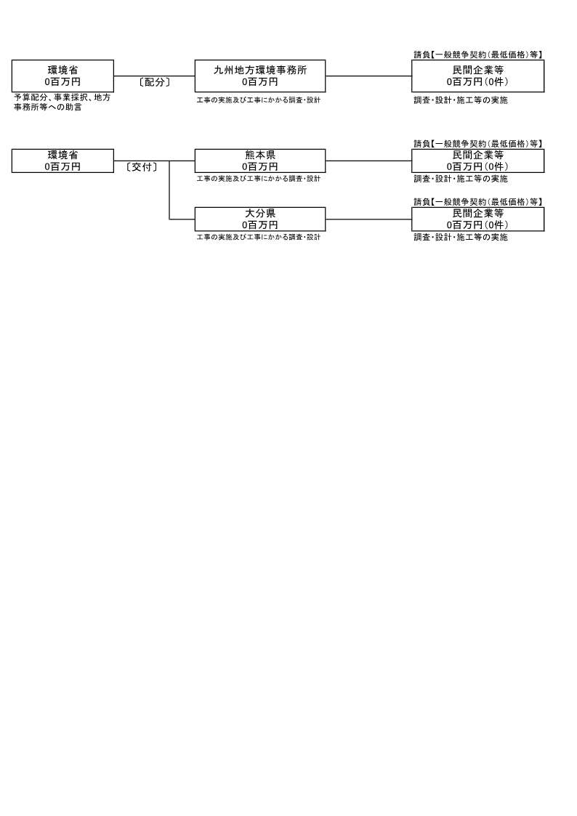

費目・使途 （「資金の流れ」においてブロックごとに最大の金額が支出されている者について記載する。費目と使途の双方で実情が分かるように記載） |  |  |  |  | A. |  |  |  |  |  |  |  |  |  |  | B.
 |  |  |  |  | 費 目 |  |  | 使 途 |  |  |  |  |  | 金 額 (百万円） |  | 費 目 |  |  |  | 使 途 |  |  |  |  |  |  |  |  |  | 金 額 (百万円）

 |  |  |  |  | 計 |  |  |  |  |  |  |  |  | 0 |  | 計 |  |  |  |  |  |  |  |  |  |  |  |  |  | 0
 |  |  |  |  | C. |  |  |  |  |  |  |  |  |  |  | D.
 |  |  |  |  | 費 目 |  |  | 使 途 |  |  |  |  |  | 金 額 (百万円） |  | 費 目 |  |  |  | 使 途 |  |  |  |  |  |  |  |  |  | 金 額 (百万円）

 |  |  |  |  | 計 |  |  |  |  |  |  |  |  | 0 |  | 計 |  |  |  |  |  |  |  |  |  |  |  |  |  | 0
 |  |  |  |  | E |  |  |  |  |  |  |  |  |  |  | F.
 |  |  |  |  | 費 目 |  |  | 使 途 |  |  |  |  |  | 金 額 (百万円） |  | 費 目 |  |  |  | 使 途 |  |  |  |  |  |  |  |  |  | 金 額 (百万円）

 |  |  |  |  | 計 |  |  |  |  |  |  |  |  | 0 |  | 計 |  |  |  |  |  |  |  |  |  |  |  |  |  | 0
 |  |  |  |  | G. |  |  |  |  |  |  |  |  |  |  | H.
 |  |  |  |  | 費 目 |  |  | 使 途 |  |  |  |  |  | 金 額 (百万円） |  | 費 目 |  |  |  | 使 途 |  |  |  |  |  |  |  |  |  | 金 額 (百万円）

 |  |  |  |  | 計 |  |  |  |  |  |  |  |  | 0 |  | 計 |  |  |  |  |  |  |  |  |  |  |  |  |  | 0
費目・使途欄についてさらに記載が必要な場合はチェックの上【別紙２】に記載 |  |  |  |  |  |  |  |  |  |  |  |  |  |  |  |  |  |  |  |  |  |  |  | チェック

 | 支出先上位１０者リスト
 | A.
 |  | 支 出 先 |  |  |  |  | 法 人 番 号 |  |  | 業 務 概 要 |  |  |  | 支 出 額 （百万円） |  | 契約方式等 |  |  |  | 入札者数 （応募者数） |  |  |  | 落札率 |  | 一者応札・一者応募又は 競争性のない随意契約となった 理由及び改善策 （支出額10億円以上）
1
2
3
4
5
6
7
8
9
10

 | B
 |  | 支 出 先 |  |  |  |  | 法 人 番 号 |  |  | 業 務 概 要 |  |  |  | 支 出 額 （百万円） |  | 契約方式等 |  |  |  | 入札者数 （応募者数） |  |  |  | 落札率 |  | 一者応札・一者応募又は 競争性のない随意契約となった 理由及び改善策 （支出額10億円以上）
1
2
3
4
5
6
7
8
9
10

 | C
 |  | 支 出 先 |  |  |  |  | 法 人 番 号 |  |  | 業 務 概 要 |  |  |  | 支 出 額 （百万円） |  | 契約方式等 |  |  |  | 入札者数 （応募者数） |  |  |  | 落札率 |  | 一者応札・一者応募又は 競争性のない随意契約となった 理由及び改善策 （支出額10億円以上）
1
2
3
4
5
6
7
8
9
10

 | D
 |  | 支 出 先 |  |  |  |  | 法 人 番 号 |  |  | 業 務 概 要 |  |  |  | 支 出 額 （百万円） |  | 契約方式等 |  |  |  | 入札者数 （応募者数） |  |  |  | 落札率 |  | 一者応札・一者応募又は 競争性のない随意契約となった 理由及び改善策 （支出額10億円以上）
1
2
3
4
5
6
7
8
9
10

 | E
 |  | 支 出 先 |  |  |  |  | 法 人 番 号 |  |  | 業 務 概 要 |  |  |  | 支 出 額 （百万円） |  | 契約方式等 |  |  |  | 入札者数 （応募者数） |  |  |  | 落札率 |  | 一者応札・一者応募又は 競争性のない随意契約となった 理由及び改善策 （支出額10億円以上）
1
2
3
4
5
6
7
8
9
10

 | F
 |  | 支 出 先 |  |  |  |  | 法 人 番 号 |  |  | 業 務 概 要 |  |  |  | 支 出 額 （百万円） |  | 契約方式等 |  |  |  | 入札者数 （応募者数） |  |  |  | 落札率 |  | 一者応札・一者応募又は 競争性のない随意契約となった 理由及び改善策 （支出額10億円以上）
1
2
3
4
5
6
7
8
9
10

 | G
 |  | 支 出 先 |  |  |  |  | 法 人 番 号 |  |  | 業 務 概 要 |  |  |  | 支 出 額 （百万円） |  | 契約方式等 |  |  |  | 入札者数 （応募者数） |  |  |  | 落札率 |  | 一者応札・一者応募又は 競争性のない随意契約となった 理由及び改善策 （支出額10億円以上）
1
2
3
4
5
6
7
8
9
10
11

 | H
 |  | 支 出 先 |  |  |  |  | 法 人 番 号 |  |  | 業 務 概 要 |  |  |  | 支 出 額 （百万円） |  | 契約方式等 |  |  |  | 入札者数 （応募者数） |  |  |  | 落札率 |  | 一者応札・一者応募又は 競争性のない随意契約となった 理由及び改善策 （支出額10億円以上）
1
2
3
4
5
6
7
8
9
10
支出先上位10者リスト欄についてさらに記載が必要な場合はチェックの上【別紙３】に記載 |  |  |  |  |  |  |  |  |  |  |  |  |  |  |  |  |  |  |  |  |  |  |  | チェック

 | 国庫債務負担行為等による契約先上位10者リスト
 |  | ﾌﾞﾛｯｸ 名 | 契 約 先 |  |  |  | 法 人 番 号 |  |  | 業 務 概 要 |  |  |  | 契約額 （百万円） |  | 契約方式 |  |  |  | 入札者数 （応募者数） |  |  |  | 落札率 |  | 一者応札・一者応募又は 競争性のない随意契約となった理由及び改善策 （契約額10億円以上）
1
2
3
4
5
6
7
8
9
10

